BUG
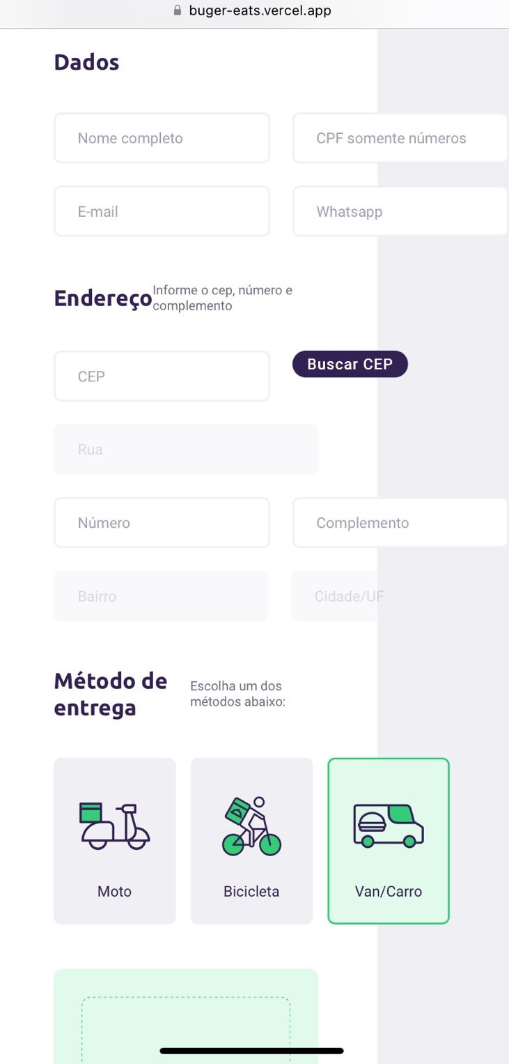 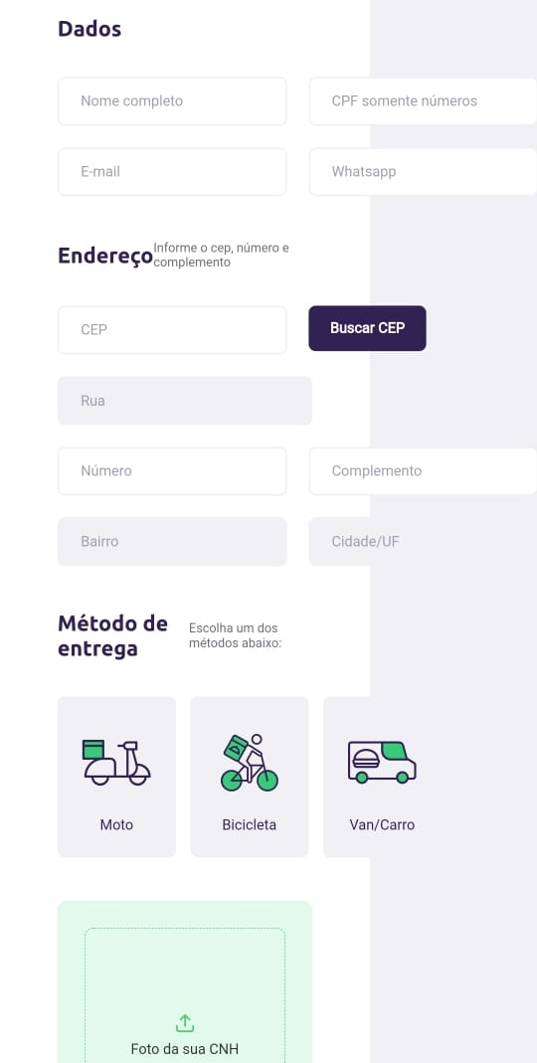
CENÁRIO DE TESTE 2 - Dados Pessoais
BUG 1
1- O sistema está aceitando letras no campo "Telefone".
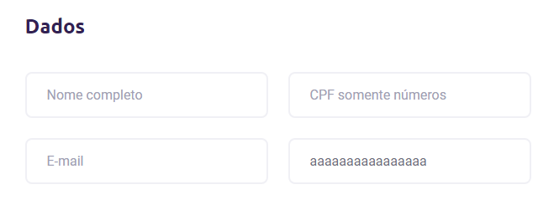

Está aceitando letras

CENÁRIO DE TESTE 3 - Endereço
BUG 1 | BUG 2
1 - O sistema está permitindo o envio do CEP inválido. Os campos "Rua" e "Número" ficam em branco e no campo "Bairro" aparece a mensagem: "undefined/undefined". - Passo a passo: Inserir um CEP invalido e buscar o CEP. | 2 - O sistema está permitindo o envio do CEP inválido e com o endereço diferente, e no campo "Bairro" aparece a mensagem: "undefined/undefined". - Passo a passo: Preencher um CEP válido e buscar o CEP. Preencher novamente com um CEP inválido e buscar o CEP.
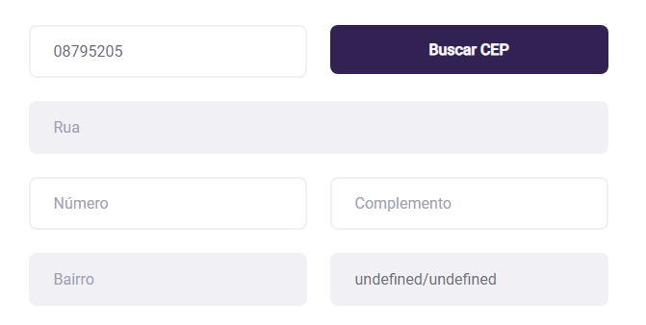
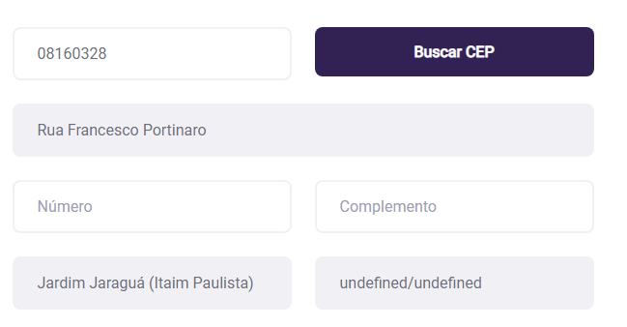

CEP Inválido
CEP Inválido

Campo em branco
Endereço incorreto

Campo em branco
Endereço incorreto

Campo em branco
Mensagem de erro
Mensagem de erro

CENÁRIO DE TESTE 4 - Layout Responsivo
BUG IOS | BUG Android

